1
 | Расчет стоимости - МОНОЛИТ
 | на комплекс работ по устройству монолитной надстройки (17 шт. секций)
Объект: «Участок № 2. Портового оградительного сооружения акватории Южного района МТП Усть-Луга расположенный по адресу: Ленинградская область, Кингисеппский район, южная часть Лужской губы Финского залива, Морской торговый порт Усть-Луга, Южный район порта.»

№№ п/п | Наименование работ и материалов | Ед. изм. | Кол-во | Стоимость работ, с НДС 18%, руб.
 |  |  |  | Цена за 1 ед. | Общая руб.
1 | 3 | 4 | 5 | 6 | 7
 | Верхнее строение основного участка.
 | Монолитная надстройка в объеме -17 шт. секций
1 | Комплекс работ по устройству монолитной надстройки в условиях открытого побережья (открытого рейда), (с учетом заполнения СО с отм. +0,7 м), | м3 | 7,012.50 | 6,200.00 | 43,477,500.00
 | в т.ч.:
1.1 | Бетон В 25 М350 F200 W8 П4 ЦМИД 4 | м3 | 7,117.688 | 5,957.90 | 42,406,473.34
1.2 | Арматура 12-А-III | т | 50.898 | 29,150.00 | 1,483,676.70
1.3 | Арматура 16-А-III | т | 103.228 | 27,950.00 | 2,885,222.60
1.4 | Арматура 25-А-III | т | 147.455 | 27,750.00 | 4,091,876.25
2 | Изготовление закладных деталей с применением сварки, гнутья, сверления (ЗД1) |  | 27.191 | 14,000.00 | 380,674.00
2.1 | Полоса 9x250, C245 | т | 7.271 | 32,650.00 | 237,398.15
2.2 | Полоса 9x500, C246 | т | 14.547 | 32,250.00 | 469,140.75
2.3 | Полоса 9x140, C247 | т | 4.072 | 32,250.00 | 131,322.00
2.4 | Арматура 10-А-III | т | 1.301 | 30,150.00 | 39,225.15
3 | Сверление кольцевыми алмазными сверлами вертикальных отверстий глубиной до 200 мм диаметром: 35 мм; | шт | 68 | 300.00 | 20,400.00
4 | Установка в шпуры марок деформационных МДП1 (со стоимостью материалов) с заделкой эпоксидным клеем | шт | 68 | 344.00 | 23,392.00
5 | Антисептическая обработка досок для устройства деформационного шва | м2 | 656 | 100.00 | 65,600.00
6 | Устройство деформационного шва с дощатой прокладкой толщиной 19 мм (со стоимостью материалов) | м шва | 131 | 928.02 | 121,570.62
7 | Очистка кварцевым песком: сплошных наружных поверхностей закладных деталей | м2 | 370.5 | 148.00 | 54,834.00
8 | Обеспыливание поверхности | м2 | 370.5 | 25.00 | 9,262.50
9 | Обезжиривание поверхностей уайт-спиритом | м2 | 370.5 | 35.00 | 12,967.50
10 | Огрунтовка металлических поверхностей за один раз: грунтовкой ЭП-0263 за 1 раз (со стоимостью материалов) | м2 | 370.5 | 150.00 | 55,575.00
11 | Окраска металлических огрунтованных поверхностей: эмалью ХС-436 за 2 раза (со стоимостью материалов) | м2 | 370.5 | 240.00 | 88,920.00
 |  |  |  | ИТОГО: | 96,055,030.56
 | Вычитается стоимость давальческих материалов (п.п: 1.1 1.2-1.4, 2.1-2.4): |  |  |  | -51,744,334.94
 |  |  |  | ИТОГО (без стоимости давальческих материалов): | 44,310,695.62
В т.ч услуги генподряда %5 |  |  |  |  | 2,215,534.78
 |  |  |  | в т.ч. НДС 18%: | 6,759,258.65

 | Примечание: в стоимости работ учтены затраты по аренде плав средств для доставки рабочих к месту производства работ, затраты по погрузке бетона в бадьи бетононасосо, затраты на расходные материалы (проволока вязанка, изготовление закладных деталей из материала Заказчика, расходники перчатки пленка и пр.)
 | Заказчик предоставляет:
 | комплект опалубки
 | плав кран
 | емкости для бетона
 | бетон
 | арматуру
 | баржу для перевозки емкостей

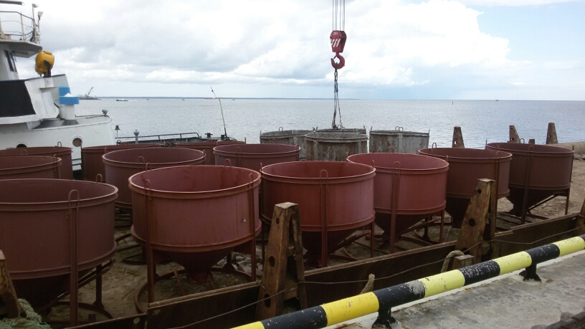

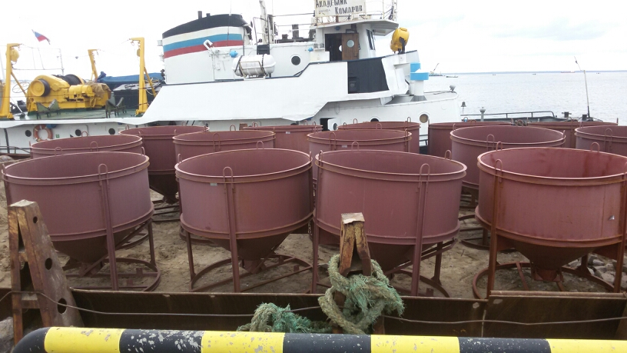

 | Оплата выполненных работ производится Генподрядчиком ежемесячно в течение 25 (Двадцать пять) рабочих дней с момента подписания Акта о приемке выполненных работ и Справки о стоимости выполненных работ и затрат и предоставления Генподрядчику полного комплекта документов в соответствии с п.13.2. Договора. Оплата выполненных работ производится Генподрядчиком в размере 90% от расчетной стоимости выполненных работ. Из суммы причитающихся платежей Генподрядчик удерживает сумму в размере 10% от расчетной стоимости выполненных работ в счет формирования резерва Генподрядчика на устранение дефектов/недостатков в Работах, проявившихся до начала и (или) в течение гарантийного периода, которые Подрядчик не устранит своими силами за свой счет и в установленные настоящим Договором сроки

